予約票①
 |  |  | 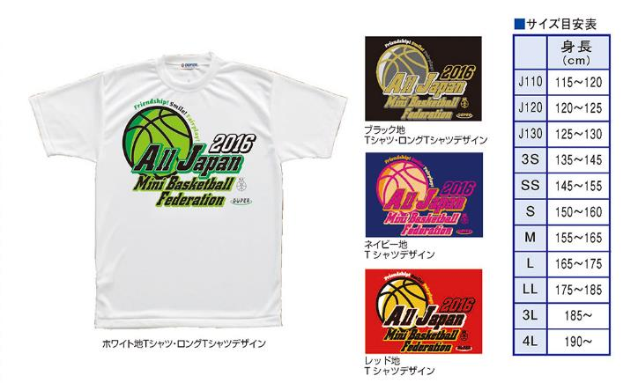
１６全国統一デザイン日本ミニバスケットボール連盟公認Ｔシャツ予約票 【チーム申込書】 |  |  |  |  |  |  |  |  |  |  |  |  |  |  |  |  | ※ 合計数・金額は自動計算されます （15枚以上は送料無料）
チーム名 |  |  |  | お届け先 | 予約サイズ |  |  |  |  |  |  |  |  |  |  |  |  |  | 備 考
 |  |  |  | 〒 | 色 |  | Ｊ110 | Ｊ120 | Ｊ130 | 3S | ＳＳ | S | M | L | ＬＬ | 3L | 4L | 計
 |  |  |  |  | 半袖 | ホワイト |  |  |  |  |  |  |  |  |  |  |  | 0 |  | 業者負担
 | 男子 | 女子 | 合同 |  |  | ブラック |  |  |  |  |  |  |  |  |  |  |  | 0 |  | 送料自己負担 |  |  | 0
代表者名 |  |  |  |  |  | ネイビー |  |  |  |  |  |  |  |  |  |  |  | 0 | ‐ |  |  | 円
 |  |  |  |  |  | レッド |  |  |  |  |  |  |  |  |  |  |  | 0 |  | 一括届・納品書別
 |  |  |  |  | 長袖 | ホワイト |  |  |  |  |  |  |  |  |  |  |  | 0 | 合計 | 半 | 0 | 枚 | 0
 |  |  |  | ☎ |  | ブラック |  |  |  |  |  |  |  |  |  |  |  | 0 |  | 長 | 0 | 枚 | 0
 |  |  |  |  | 金額 ： 半袖@\2,500、長袖@\3,000 |  |  |  |  |  |  | 金額 |  | ¥-

 |  |  |  |  |  |  |  |  |  |  |  |  |  |  |  |  |  |  |  |  |  |  | 0

